Sheet1
호감도 설명

 | 기획 의도

 | 1 | 메인 콘텐츠 해방의 기준/척도가 필요함
 | 2 | 연애 시뮬레이션의 콘셉에 맞으며 플레이어와 NPC간의 관계 진척도를 UI 적으로 확인할 수 있는 시스템이 필요
 | 3 | 캐릭터 취향(like/hate)를 전략적으로 공략하며 연애 게임을 즐길 수 있는 재미를 제공
 | 정의

 | ▶개념
 |  | 시스템적으론 스토리모드에서 다음 챕터의 해금 조건 중 핵심 기준
 |  | 플레이적, 재미적으론 플레이어는 캐릭터가 자신에 대한 감정 진척도를 볼 수 있는 레벨링 시스템
 |  | 플레이어의 행동(아래 "획득처" 참고)에 따라 호감도가 상승하거나 하락한다

 | ▶상승
 |  | 일정 수치 달성 시 단계가 상승하고 기존 보유한 수치는 0으로 초기화가 되는 RPG 레벨 시스템을 사용
 |  | 레벨 단계 마다 요구하는 호감도 수치가 상이함 ex) 호감도 lv 1 max = 100 , 호감도 lv2 max = 150
 |  | ㄴ 해당 내용은 밸런스 기획에 따라 달라질 수 있음

 |  | 레벨 단계 마다 요구하는 호감도 수치 이상을 획득 했을 때, 레벨 상승 반영 후 차감된 수치 만큼 호감도 게이지에 반영한다
 |  | Ex) 호감도 총량 120 획득 시 호감도 레벨 2로 상승, 호감도 게이지 20 남음

 | ▶하락
 |  | 한 번 상승한 레벨 단계는 호감도 수치가 0일 때 하락하여도 강등 하지 않음
 |  | 최소 수치는 0이며 그 이후로 하락하여도 음수를 띄지 아니 함

 | 획득처

 | 총 2가지 존재
 | 1 | 플레이어가 스토리모드 내 스테이지를 클리어 했을 때
 | 2 | 플레이어가 "선물" 콘텐츠를 통해 캐릭터의 Like에 맞는 선물을 전달했을 때

 | 플로우

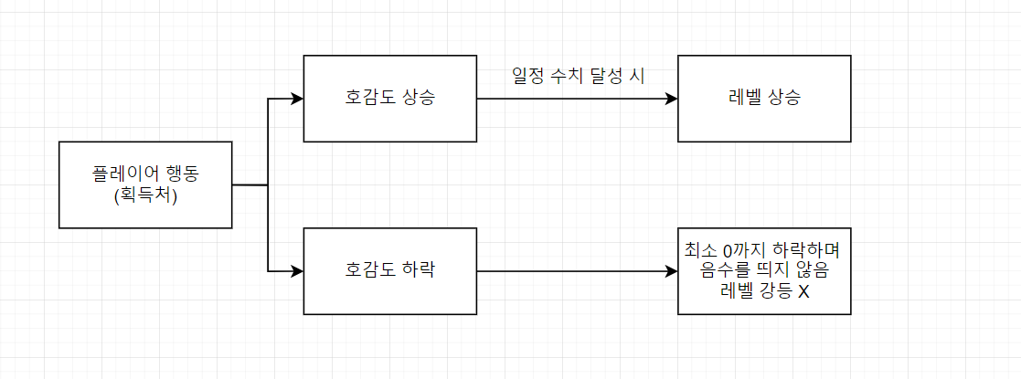

 | UI

 | ▶ 기본(메인화면, 스테이지 선택화면, 스토리 플레이 화면에 쓸 것)

 | ▶ 획득
 |  | 호감도 기본 UI 상단에 출력
 |  | 불투명도 100% 상태에서 화면에 0.5초 뜨고 1초간 fade out
 |  | 다단 획득 시 늦게 발생한 상승 호감도가 일찍 발생한 상승 호감도를 덮어 씌우면서 출력
 |  | 크기는 10 X 10(pixel)

 |  | 예시)

 | ▶ 하락 | 호감도 기본 UI 하단에 출력
 |  | 불투명도 100% 상태에서 화면에 0.5초 뜨고 1초간 fade out
 |  | 다단 하락 시 늦게 발생한 감소 호감도가 일찍 발생한 감소 호감도를 덮어 씌우면서 출력
 |  | 크기는 10 X 10(pixel)

 |  | 예시)

